검사성적서 갑
출 하 검 사 성 적 서 |  |  |  |  |  |  |  |  |  |  |  |  |  |  |  |  |  |  |  |  |  | Inspection Report(A)

 |  |  |  |  |  |  |  |  |  |  |  |  |  |  |  |  | 작성일 |  | 2026. 07. 02. |  |  |  |  |  |  |  |  |  |  |  |  |  | Prepared Date : / /
승인항목 |  | ■ 외관 □ 치수 ■ 재질(MS) □ 성능(ES) |  |  |  |  |  |  |  |  | 종합판정 |  |  | ■ 승인 □ 기각 □ 기타 ( ) |  |  |  |  |  |  |  | Approval Item |  | □ Appearance □ Dimension □ Material(MS) □ Performance(ES) |  |  |  |  |  |  |  |  |  | Approval No
차 종 |  | 71mm 공용 | 공급자명 |  | 삼양이엔지 |  |  | EO NO |  |  | EOL8M083 |  |  | 공급자 (삼양ENG) | 작 성 | 검 토 |  | 승 인 |  | 수요자 (보은금속) | 확 인 | Car Model |  |  |  | SUPPLIER |  |  |  |  | SUPPLIER | Prepared |  | Checked |  | Approved |  | CUSTOMER | Checked
품 번 |  | L8569-12020 |  | 품 명 |  | EMBLEM |  |  | 수량 |  |  |  | EA |  |  |  |  |  |  |  |  | Part No |  |  |  |  | EO No
검사목적 |  | □P1 □P2 □ISIR ■정기 □기타( ) |  |  |  |  | LOT NO |  |  |  |  |  |  |  |  |  |  |  |  |  |  | Part Name
순 번 | 검 사 항 목 |  | 규 격 |  |  |  | 관리 구분 | 측 정 치 |  |  |  |  |  |  |  |  | CAVITY수 : 1 EA |  |  |  | 판정 | S/No | Inspection Item |  | Standard |  | CONTROL CODE | Measured Data |  |  |  |  |  | Cavity : |  |  |  |  | Judgment
 |  |  |  |  |  |  |  | X1 | X2 | X3 | X4 | X5 | 수요자 확인 |  |  |  | X | R | Cp | 확인 |  |  |  |  |  |  |  | X1 | X2 | X3 | X4 | X5 |  | X | R | Cp | Verification
1 | 외 관 |  | 부풀음, 박리, 표면 갈라짐, 기포 ,이물, 흠, 얼룩, 층간 갈라짐 등 결함 없을 것 |  |  |  | I | OK | OK | OK | OK | OK

2 | 신 뢰 성 |  | MS633-01(AA-DI) 을 만족할것. |  |  |  | I | 1회/6개월 공인기관 성적서 참조
3 | 중 금 속 |  | MS201-02를 만족 할 것 |  |  |  | I | 1회/6개월 공인기관 성적서 참조
4 | 표 면 처 리 |  | ANODIZING 처리하며 도막두께는 3~7 ㎛ 만족할 것 |  |  |  | I |  |  |  |  |  |  |  |  |  |  |  |  |  |  |  |  |  |  |  | 1 | 4.0 | 3.7 | 3.8 | 3.4 | 3.5
 |  |  | 클리어 코팅 처리하며 코팅두께는 4~8 ㎛ 만족할 것 |  |  |  | I
5 | 중량 |  | 4.4±0.13 (g) |  |  |  | I |  |  |  |  |  |  |  |  |  |  |  |  |  |  |  |  |  |  |  |  | 4.36 | 4.39 | 4.36 | 4.36 | 4.36

비 고 : 우림소재 |  |  |  |  |  |  |  |  |  |  |  |  |  |  |  |  |  |  |  |  |  | REMARK
※ 관리구분: 특별특성(C), SPC항목(S), 중요관리항목(I). |  |  |  |  |  |  |  |  |  |  |  |  |  |  |  |  |  |  |  |  |  | ※ Control Code : Control Mathod Classification For The Inspection Item (Special Characteristic (C), SPC (S), Important Inspection (I)
※확인란은 공급자가 제출한 성적서를 수요자가 검증이 필요한 항목에 대해 확인후 결과를 기록하는 곳임.(실 측정치)
 |  |  |  |  |  |  |  | ㈜삼양이엔지 |  |  |  |  |  |  |  |  |  |  | PAGE : |  | 1/1 | UF-PJ-00101(A)-3 |  |  |  |  | Copyright ⓒ 2008 Hyundai / Kia |  |  |  |  |  |  |  |  |  | PAGE :

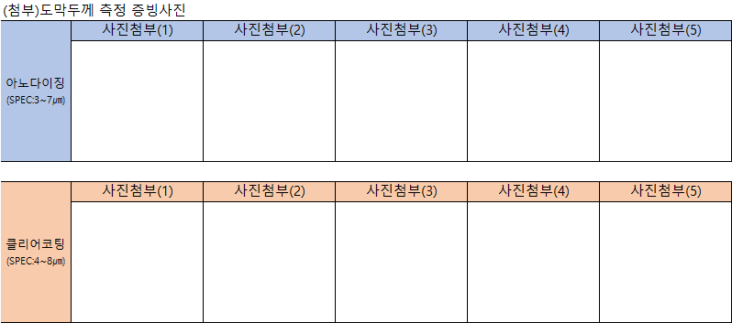

 |  |  |  |  |  |  |  |  |  |  |  |  |  |  |  |  |  |  |  |  |  |  |  |  |  |  |  |  |  |  |  |  |  |  |  |  | 941
 |  |  |  |  |  |  |  |  |  |  |  |  |  |  |  |  |  |  |  |  |  |  |  |  |  |  |  |  |  |  |  |  |  |  |  |  | 315
 |  |  |  |  |  |  |  |  |  |  |  |  |  |  |  |  |  |  |  |  |  |  |  |  |  |  |  |  |  |  |  |  |  |  |  |  | 4965

도면
